Exercício 1
ID.Peça | Defeito | Identificado Corretamente |  |  |  |  |  | RESOLUÇÃO DO EXERCÍCIO
1 | Não | Sim | CONTEXTO |  |  | VARIÁVEIS |  | Etapas de Execução
2 | Não | Sim | A empresa Tech desenvolve programas computacionais para classificação de imagens de acordo com um modelo fornecido, a fim de classificar a presença de defeitos em processos produtivos. A capacidade da máquina de enxergar objetos de interesse em uma imagem e produzir uma resposta de classificação ou detecção de elementos é de suma importância no contexto de automação. As técnicas de visão computacional permitem, por meio de etapas de tratamento de imagem e do uso de classificadores, oferecer respostas a diversos problemas que se apresentam. Fonte para consulta: Rodrigues e Lasthaus, 2021. Técnicas de visão computacional para classificação de peças (disponível no AVA) |  |  | Defeito = a peça possui algum defeito de fabricação, que inviabiliza seu uso no processo produtivo. Neste exercício não estamos interessados em avaliar qual a extenção do defeito, uma vez que, mesmo pequenos defeitos impedem que a peça se encaixe no produto final, gerando prejuízos ao processo produtivo.
3 | Não | Não |  |  |  |  |  | Vamos precisar sumarizar nossos dados, de maneira torná-los interpretáveis. Quantas peças foram analisadas neste teste? Quantas peças foram adequadamente identificadas? Quantas foram classificadas de maneira equivocada?
4 | Sim | Não
5 | Não | Sim
6 | Sim | Sim |  |  |  |  |  | 1º passo | Construção da nossa tabela de frequências.
7 | Sim | Sim
8 | Não | Sim |  |  |  | Identificado = programa computacional reconhece que a peça possui ou não defeito de fabricação. Sim = peça corretamente identificada. Não = peça incorretamente identificada (i) defeito não detectado pela imagem, quando ele existe; (ii) peça identificada como defeituosa, quando ela não tem defeito. Se a peça defeituosa não é identificada, ela segue pelo processo produtivo (atraso na produção ou produto final defeituoso). Se a peça não é defeituosa, mas é identificada como tal, ela é removida do processo produtivo e gera prejuízos financeiros por desperdício de recursos |  | Tabela Dinâmica
9 | Sim | Sim |  |  |  |  |  | Rótulos de Linha | Contagem de Identificado Corretamente
10 | Não | Sim |  |  |  |  |  | Não | 112
11 | Sim | Sim |  |  |  |  |  | Não | 16
12 | Sim | Não |  |  |  |  |  | Sim | 96
13 | Não | Sim | A fim de calibrar o software, para que possa ser vendido, a empresa Tech desenvolveu um projeto piloto, de teste. Para que o software possa ser comercializado, ele precisará identificar corretamente, 98% das peças no teste. |  |  |  |  | Sim | 136
14 | Não | Sim |  |  |  |  |  | Não | 88
15 | Não | Sim |  |  |  |  |  | Sim | 48
16 | Não | Sim |  |  |  |  |  | Total Geral | 248
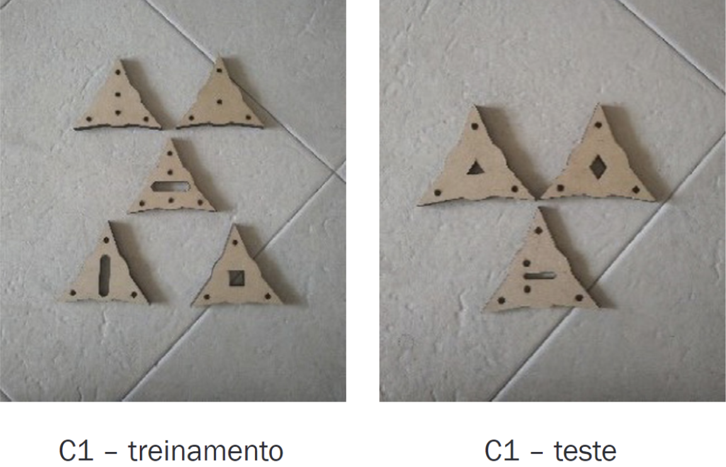
17 | Sim | Sim
18 | Não | Sim
19 | Não | Sim
20 | Não | Sim
21 | Sim | Não |  |  |  |  |  | Tabela de Frequências Completa
22 | Sim | Não
23 | Não | Não |  |  |  |  |  | Defeito | Identificação Correta | Frequência | Frequência Relativa | Fr% | Acertos | Erros
24 | Não | Sim |  |  |  |  |  | não | não | 16 | 0.065 | 6% | 58% | 42%
25 | Sim | Não |  |  |  |  |  | não | sim | 96 | 0.387 | 39%
26 | Sim | Não |  |  |  |  |  | sim | não | 88 | 0.355 | 35%
27 | Sim | Não |  |  |  |  |  | sim | sim | 48 | 0.194 | 19%
28 | Sim | Não
29 | Não | Sim |  |  |  |  | 248
30 | Sim | Sim |  |  |  |  |  | 2º passo | Interpretar os resultados
31 | Sim | Sim | Perguntas de interesse: |  |  |  |  |  | Some valores e proporções das classes para responder à pergunta.
32 | Sim | Sim | a) Qual a eficiência da classificação das imagens e identificação de peças defeituosas no processo produtivo da empresa de peças, neste primeiro teste?
33 | Não | Não
34 | Sim | Sim
35 | Sim | Não
36 | Não | Sim
37 | Sim | Sim | b) Com base nos dados avaliados, o software está pronto para comercialização ou precisará de mais testes e calibração?
38 | Não | Sim
39 | Sim | Sim
40 | Sim | Não
41 | Sim | Não
42 | Não | Sim
43 | Sim | Sim |  | Rótulos de Linha | Contagem de Identificado Corretamente
44 | Sim | Sim |  | Não | 112
45 | Não | Sim |  | Não | 16
46 | Sim | Não |  | Sim | 96
47 | Não | Sim |  | Sim | 136
48 | Não | Sim |  | Não | 88
49 | Sim | Não |  | Sim | 48
50 | Sim | Sim |  | Total Geral | 248
51 | Não | Sim
52 | Sim | Não
53 | Sim | Não
54 | Não | Sim
55 | Sim | Não
56 | Não | Sim
57 | Não | Não
58 | Sim | Não
59 | Sim | Não
60 | Sim | Não
61 | Não | Sim
62 | Sim | Não
63 | Sim | Não
64 | Não | Sim
65 | Não | Sim
66 | Sim | Não
67 | Não | Sim
68 | Não | Sim
69 | Sim | Sim
70 | Sim | Não
71 | Não | Sim
72 | Sim | Não
73 | Não | Sim
74 | Não | Sim
75 | Não | Não
76 | Não | Sim
77 | Sim | Sim
78 | Sim | Não
79 | Não | Sim
80 | Não | Sim
81 | Não | Sim
82 | Não | Sim
83 | Não | Não
84 | Não | Sim
85 | Não | Sim
86 | Sim | Não
87 | Sim | Sim
88 | Não | Não
89 | Sim | Não
90 | Sim | Não
91 | Sim | Não
92 | Sim | Não
93 | Sim | Não
94 | Sim | Sim
95 | Sim | Sim
96 | Sim | Não
97 | Não | Sim
98 | Sim | Não
99 | Sim | Não
100 | Não | Sim
101 | Não | Sim
102 | Sim | Sim
103 | Sim | Não
104 | Sim | Não
105 | Sim | Não
106 | Não | Sim
107 | Não | Não
108 | Não | Sim
109 | Não | Sim
110 | Sim | Não
111 | Sim | Não
112 | Sim | Sim
113 | Sim | Não
114 | Sim | Sim
115 | Sim | Não
116 | Sim | Não
117 | Sim | Sim
118 | Não | Sim
119 | Sim | Sim
120 | Não | Sim
121 | Não | Sim
122 | Sim | Não
123 | Sim | Não
124 | Não | Sim
125 | Não | Sim
126 | Não | Sim
127 | Não | Não
128 | Sim | Não
129 | Não | Sim
130 | Sim | Sim
131 | Sim | Sim
132 | Não | Sim
133 | Sim | Sim
134 | Não | Sim
135 | Sim | Sim
136 | Sim | Não
137 | Não | Sim
138 | Não | Sim
139 | Não | Sim
140 | Não | Sim
141 | Sim | Sim
142 | Não | Sim
143 | Não | Sim
144 | Não | Sim
145 | Sim | Não
146 | Sim | Não
147 | Não | Não
148 | Não | Sim
149 | Sim | Não
150 | Sim | Não
151 | Sim | Não
152 | Sim | Não
153 | Não | Sim
154 | Sim | Sim
155 | Sim | Sim
156 | Sim | Sim
157 | Não | Não
158 | Sim | Sim
159 | Sim | Não
160 | Não | Sim
161 | Sim | Sim
162 | Não | Sim
163 | Sim | Sim
164 | Sim | Não
165 | Sim | Não
166 | Não | Sim
167 | Sim | Sim
168 | Sim | Sim
169 | Não | Sim
170 | Sim | Não
171 | Não | Sim
172 | Não | Sim
173 | Sim | Não
174 | Sim | Sim
175 | Não | Sim
176 | Sim | Não
177 | Sim | Não
178 | Não | Sim
179 | Sim | Não
180 | Não | Sim
181 | Não | Não
182 | Sim | Não
183 | Sim | Não
184 | Sim | Não
185 | Não | Sim
186 | Sim | Não
187 | Sim | Não
188 | Não | Sim
189 | Não | Sim
190 | Sim | Não
191 | Não | Sim
192 | Não | Sim
193 | Sim | Sim
194 | Sim | Não
195 | Não | Sim
196 | Sim | Não
197 | Não | Sim
198 | Não | Sim
199 | Não | Não
200 | Não | Sim
201 | Sim | Sim
202 | Sim | Não
203 | Não | Sim
204 | Não | Sim
205 | Não | Sim
206 | Não | Sim
207 | Não | Não
208 | Não | Sim
209 | Não | Sim
210 | Sim | Não
211 | Sim | Sim
212 | Não | Não
213 | Sim | Não
214 | Sim | Não
215 | Sim | Não
216 | Sim | Não
217 | Sim | Não
218 | Sim | Sim
219 | Sim | Sim
220 | Sim | Não
221 | Não | Sim
222 | Sim | Não
223 | Sim | Não
224 | Não | Sim
225 | Não | Sim
226 | Sim | Sim
227 | Sim | Não
228 | Sim | Não
229 | Sim | Não
230 | Não | Sim
231 | Não | Não
232 | Não | Sim
233 | Não | Sim
234 | Sim | Não
235 | Sim | Não
236 | Sim | Sim
237 | Sim | Não
238 | Sim | Sim
239 | Sim | Não
240 | Sim | Não
241 | Sim | Sim
242 | Não | Sim
243 | Sim | Sim
244 | Não | Sim
245 | Não | Sim
246 | Sim | Não
247 | Sim | Não
248 | Não | Sim

